C5T3 Summaries
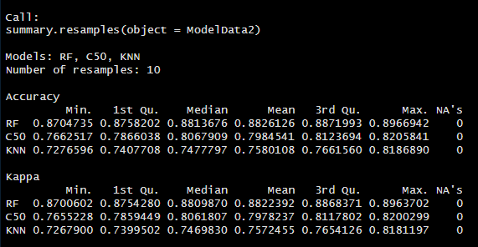
Building 0 Data Set Model Summary
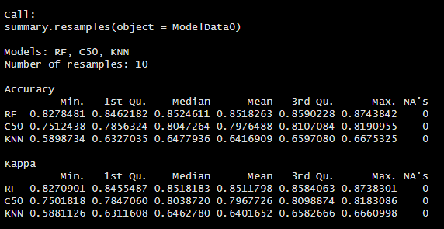

Building 1 Data Set Model Summary
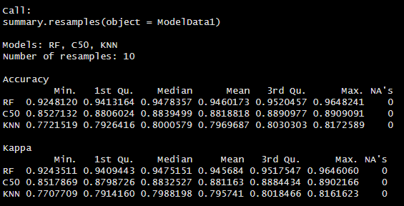

Building 2 Data Set Model Summary

